상품제안서
스위스 볼펜 prodir 색상 컬렉션3 프로디아 | 상품코드: F04145

 |  |  |  |  |  |  | 02-412-0044 | www.easy1.co.kr
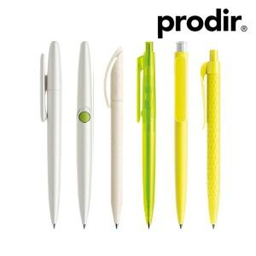

【상세/제작정보】 | ★제품 옵션에 따라 단가가 다르므로 별도 문의 바랍니다. ★스위스에서 제작 후 입고 되는 제품으로 납기는 약 3~4주 정도 소요되므로 납기일 체크 필수 입니다.

【인쇄/포장옵션】 | 실크 / 기본벌크 / 추가옵션

【공급단가】 | 수량 | 500~ | 1,000~ | 2,000~ | 3,000~ | 5,000~
*VAT별도 | 21 | 7,320원 | 7,060원 | 6,790원 | 6,530원 | 6,270원

【상품 URL】 | https://dev.easy1.co.kr:443/src/goods_detail.php?gdno=4145

